연말정산(2020)
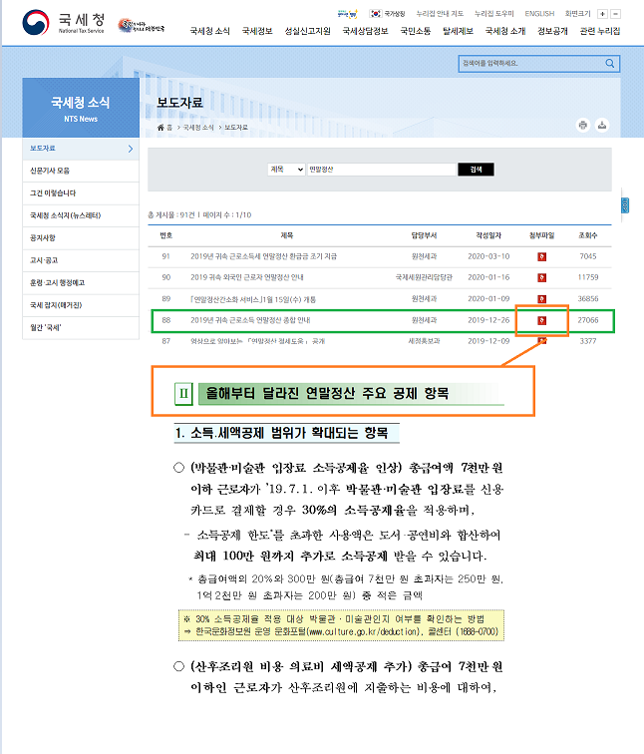
소득공제 = 세금부과 대상이되는 소득에서 일정금액을 공제한 금액 세액공제 = 계산된 세액(=결정세액)에서 한번더 공제하는 금액
대분류 | 설명 | 패키지/프로시저명(2019) | 관련테이블 | 설명 | 수정 | check | 비고 | 패키지/프로시저명(2014년기준)
usp_h_yearend_batch_202002 |  |  |  |  |  |  |  | usp_h_yearend_batch_2014 | usp_hy7300m1_create_basicdata_2020
대상자 생성 | 1)대상자 생성 | usp_h_calc_yearend_201902 | H_CALC_YEAREND |  |  |  |  | usp_h_calc_yearend
 | 1-1)납부특례 신청자 (주식매수선택권이익) | usp_h_yearend_batch_2019_02 | H_CALC_STOCK_OPTION |  |  |  |  | usp_h_yearend_batch_2014_2
총급여계산 | 2)총급여계산 | usp_h_calc_tot_income | H_CALC_TOT_INCOME |  |  |  |  | usp_h_calc_tot_income
근로소득공제 | 3)근로소득공제 | usp_h_calc_income |  |  |  |  |  | usp_h_calc_yearend
종합소득공제 H_CALC_ETC_SUB | 4-1)인적공제 | usp_h_calc_personal_allowance_2020 | H_CALC_PERSONAL_ALLOWANCE |  |  |  |  | usp_h_calc_personal_allowance_2014
 | 4-2)연금보험료공제(국민연금/기타연금) | usp_h_calc_pension_2020 | H_CALC_PENSION |  |  |  |  | usp_h_calc_pension_2014
 | 4-3)특별소득공제 | usp_h_calc_special_sub_2020 | H_CALC_SPECIAL_SUB h_calc_yearend.special_sub h_calc_yearend.sub_income_amt |  |  |  |  | usp_h_calc_special_sub
 | 4-3-1)보험료 | usp_h_calc_special_insurance |  |  |  |  |  | usp_h_calc_special_insurance
 | 4-3-2)주택자금 | usp_h_calc_housing_fund_2020 |  |  |  |  |  | usp_h_calc_housing_fund
 | 4-3-3)기부금(이월) | usp_h_calc_contr_carry_over_2020 |  |  |  |  |  | usp_h_calc_contr_carry_over_2014
 | 4-3-4)차감소득금액 산출 | usp_h_calc_special_income |  |  |  |  |  | usp_h_calc_special_income
 | 4-4)그밖의 소득공제 | usp_h_calc_etc_sub_2020 | h_calc_etc_sub h_calc_etc_exceed (특별공제 종합한도 초과액) |  |  |  |  | usp_h_calc_etc_sub
 | 4-4-1)개인연금저축 | usp_h_calc_etc_indiv_anu |  |  |  |  |  | usp_h_calc_etc_indiv_anu
 | 4-4-2)주택마련저축 | usp_h_calc_etc_housing_save | H_CALC_SPECIAL_SUB |  |  |  |  | usp_h_calc_etc_housing_save
 | 4-4-3)신용카드 | usp_h_calc_etc_card_use | HFA181T |  |  |  |  | usp_h_calc_etc_card_use
 | 4-4-4)소기업,소상공인 공제부금 | usp_h_calc_etc_small_comp | H_CALC_ETC_SUB |  |  |  |  | usp_h_calc_etc_small_comp
 | 4-4-5)투자조합 출자공제 | usp_h_calc_etc_invest_sub |  |  |  |  |  | usp_h_calc_etc_invest_sub
 | 4-4-6)우리사주조합 기부금
 | 4-4-7)고용유지 중소기업 근로자 | usp_h_calc_etc_sub2 |  |  |  |  |  | usp_h_calc_etc_sub2
 | 4-4-8)목돈 안드는 전세 이자 상환액
 | 4-4-9)장기 집합 투자 증권저축
 | 4-4-10)특별공제 종합한도 초과액 | usp_h_calc_etc_exceed |  |  |  |  |  | usp_h_calc_etc_exceed
종합소득 과세표준/산출세액 | 5)종합소득 과세표준/산출세액 | usp_h_calc_calu_tax | h_calc_yearend.tax_std_y h_calc_yearend.calu_tax_y |  |  |  |  | usp_h_calc_calu_tax

세액감면 | 6)세액감면 | usp_h_calc_income_redu_2020 | H_CALC_TAX_REDU |  |  |  |  | usp_h_calc_income_redu
 | 6-1)소득세법
 | 6-2)조특법(외국인기술자등)
 | 6-3)조특법(중소기업취업자)
 | 6-4)조세조약
세액공제 | 7) 세액공제
 | 7-1)근로소득 |  |  |  |  |  |  | usp_h_calc_etc_exceed
 | 7-2)자녀
 | 7-3)연금계좌 | usp_h_calc_tax_retire_pension | HFA190T h_calc_tax_redu |  |  |  |  | usp_h_calc_tax_retire_pension
 | 7-4)특별세액공제
 | 7-4-1) 보장성보험료 | usp_h_calc_tax_insurance |  |  |  |  |  | usp_h_calc_tax_insurance
 | 7-4-2) 의료비 | usp_h_calc_tax_medi_2020 | H_CALC_MED |  |  |  |  | usp_h_calc_tax_medi | usp_h_calc_income_redu_2020
 | 7-4-3) 교육비 | usp_h_calc_tax_edu |  |  |  |  |  | usp_h_calc_tax_edu
 | 7-4-4) 기부금 | usp_h_calc_tax_contr_2020 | H_CALC_TAX_CONTR |  |  |  |  | usp_h_calc_tax_contr_2014
 | 7-4-5) 표준세액공제
 | 7-5)납세조합공제
 | 7-6)주택 차입금 | usp_h_calc_tax_etc |  |  |  |  |  | usp_h_calc_tax_etc
 | 7-7)외국납부
 | 7-8)
결정세액 | 8)결정세액 | usp_h_calc_dec_tax | h_calc_dec_tax |  |  |  |  | usp_h_calc_dec_tax
결과테이블 insert | 최종결과 HFA050T(최종세액) 업데이트 | usp_h_calc_result | h_calc_tax_redu HFA050T (결과테이블) HFA030T |  |  |  |  | usp_h_calc_result

국세청 2020 귀속 변경사항 확인하기
국세청(https://www.nts.go.kr/) -> 보도자료 -> 연말정산 검색

PDF업로드
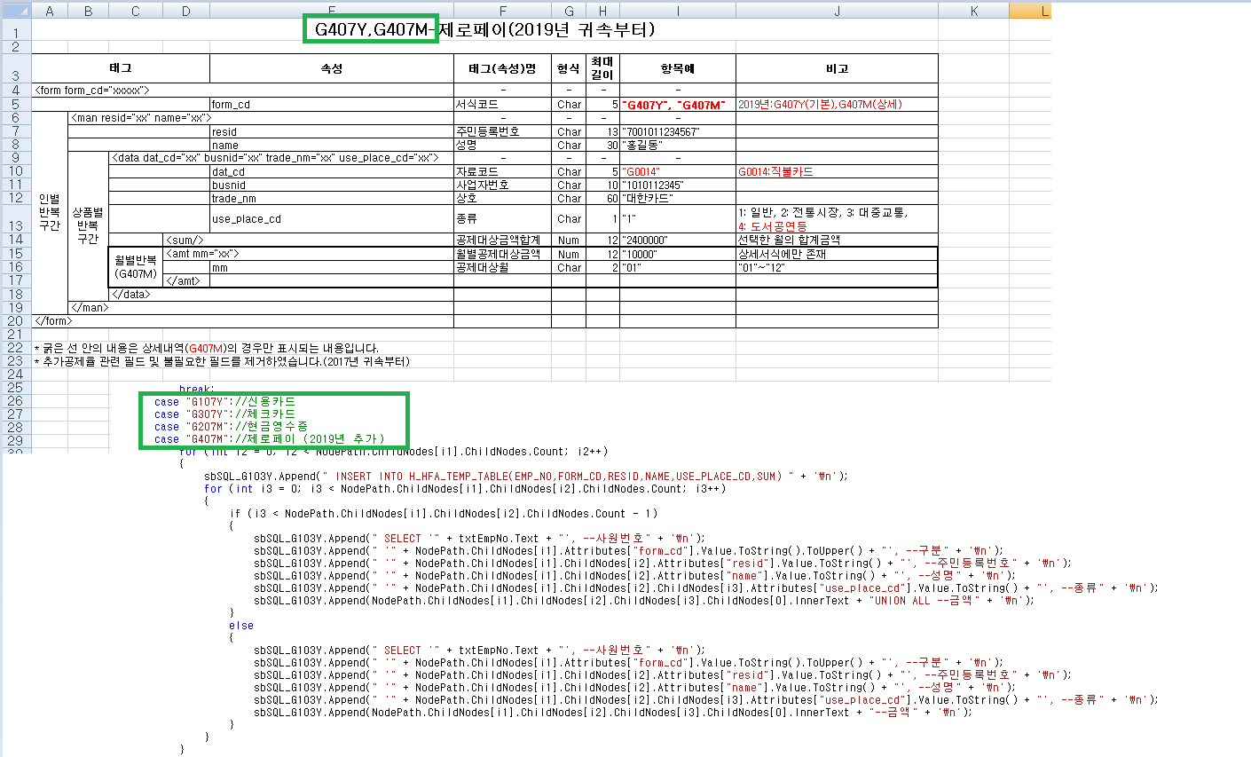
분류 | 프로그램명 | 패키지/프로시저명 | 관련테이블 | 설명 | 비고
 |  | USP_H_UPLOAD_YEAREND_3 | HFA170T |  | 보험료 | A102Y
 |  | USP_H_UPLOAD_YEAREND_2 | HFA130T |  | 의료비 | B101Y
 |  | USP_H_UPLOAD_YEAREND_7 | HFA090T |  | 교육비, 교복구입비 | C101Y
 |  | USP_H_UPLOAD_YEAREND_8 | HFA190T |  | 연금저축 | E102Y
 |  | USP_H_UPLOAD_YEAREND2020_1 | HFA180T |  | 신용카드 체크카드 현금영수증 | G103Y
 |  | USP_H_UPLOAD_YEAREND_6 | HFA200T |  | 장기주택저당차 입금 이자상환액 | J203Y
 |  | USP_H_UPLOAD_YEAREND |  |  | 주택임차차입금 원리금상환액 | J101Y
 |  | USP_H_UPLOAD_YEAREND_4 | HFA190T |  | 연금계좌 | F102Y
 |  | USP_H_UPLOAD_YEAREND_5 | HFA140T |  | 기부금 | L101Y
 |  | USP_H_UPLOAD_YEAREND_9 | HFA190T |  | 주택청약저축 | J301Y

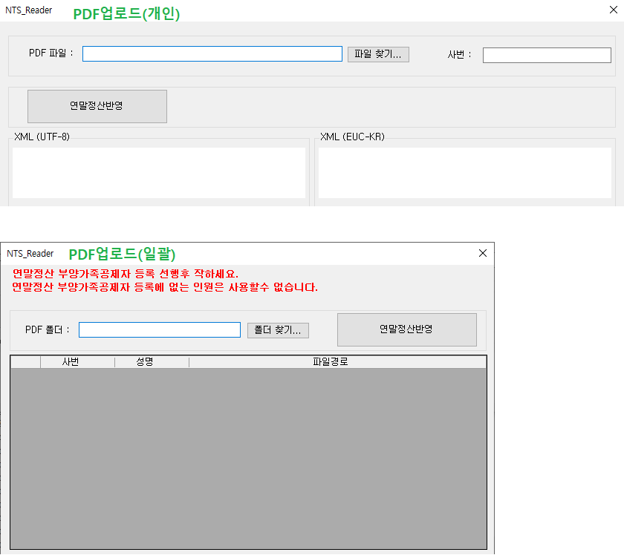

Q1) PDF자료 일괄 업로드 작업이 안된다. => 사원이름(3글자)가 맨앞으로 와야함. Cf ) 개인업로드시에는 사번으로 업로드하는거라 상관X

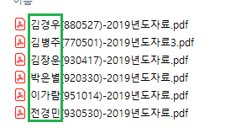

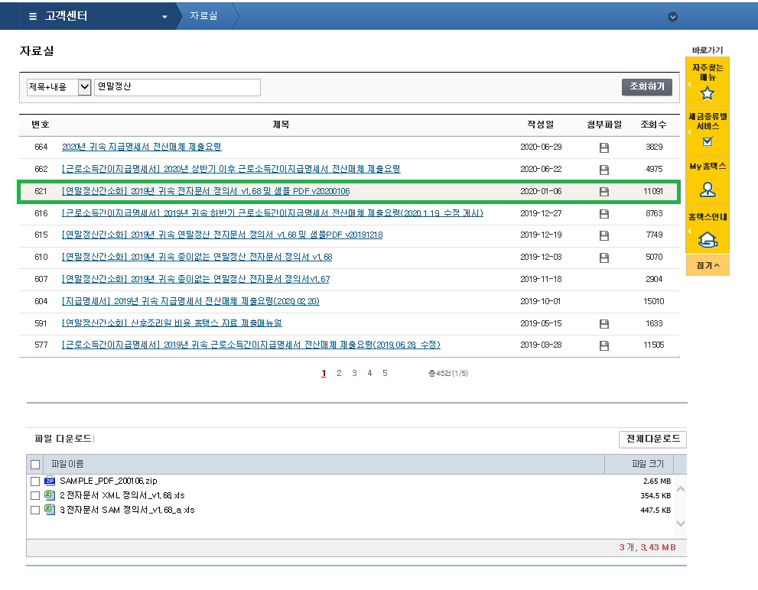
 | 홈텍스(https://www.hometax.go.kr) -> 자료실

연말정산출력물
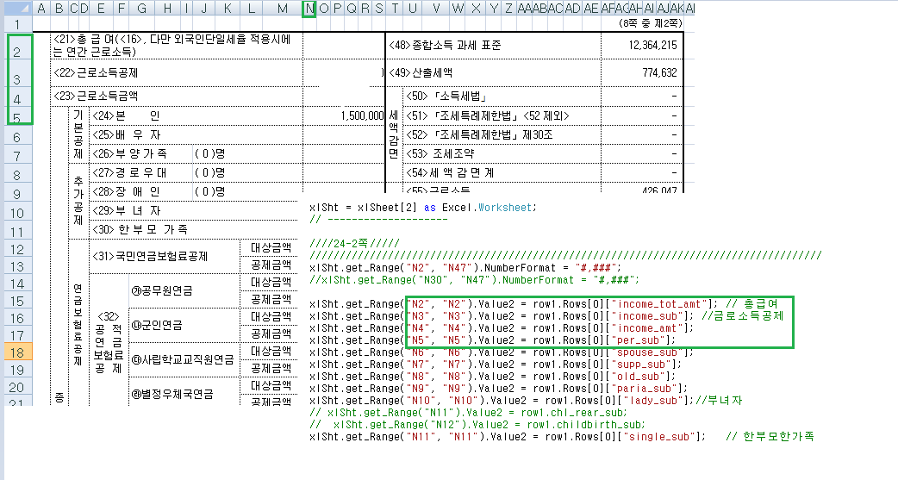
uniERP.App.UI.HR.H9131OA1_2020
분류 | 이벤트 | 패키지/프로시저명 | 관련테이블 | 설명 | 비고
 | 조회 | USP_H9131OA1_2020_SELECT
 | 미리보기/출력(근로소득영수증) | USP_H9131OA1_2020_P3 |  |  | 엑스윌에서 근로소득양식지 가져와 140 erp서버에 양식지만 업로드 EX)

2019년 연말정산 신고파일생성(의료비,기부금)
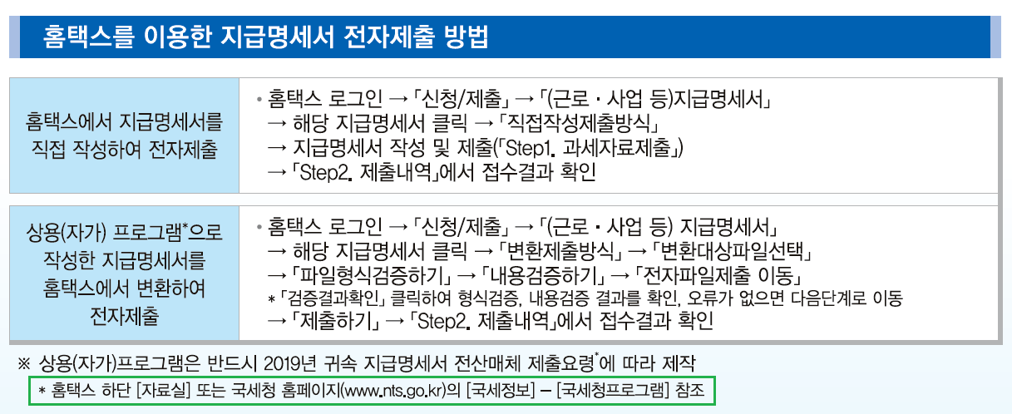
기부금지급파일생성은 안함 X
분류 | 프로그램명 | 패키지/프로시저명 | 관련테이블 | 설명 | 비고
 | 의료비지급파일생성 | usp_hy2700b2_2020 | HFA260T_M2020

연말정산신고
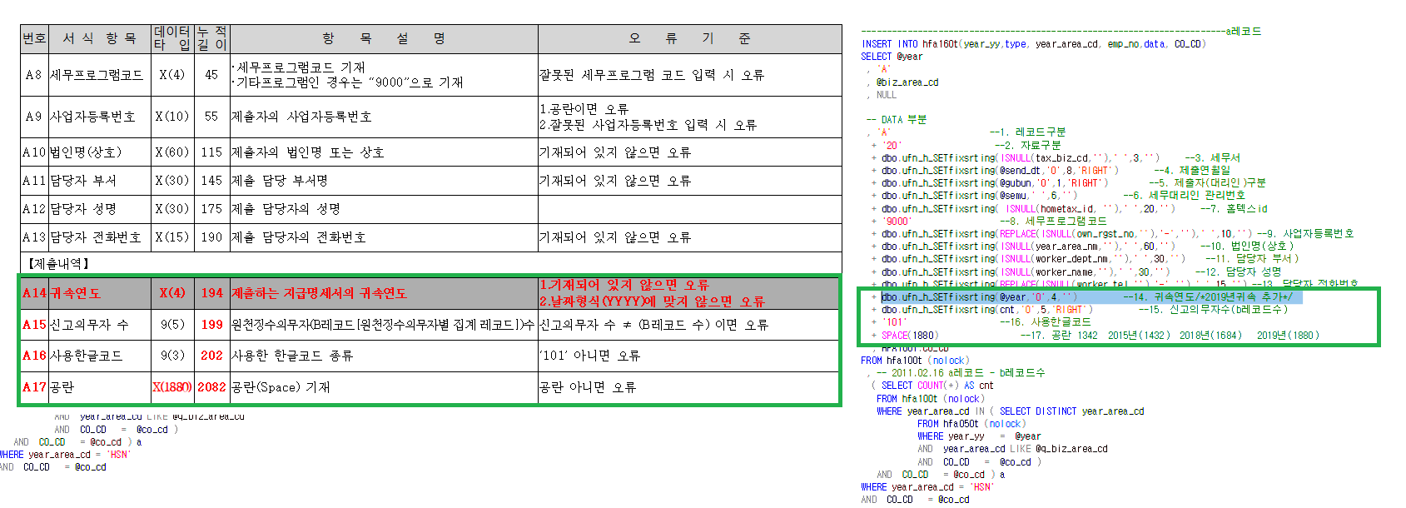
인사/급여관리 -> 연말정산신고관리 -> 연말정산 -> 연말정산신고(H9118M1)
분류 | 프로그램명 | 패키지/프로시저명 | 관련테이블 | 설명 | 비고
 | 파일생성 | usp_h_yearEND_hometax | hfa160t.data | 조회클릭

퇴직추계액조회

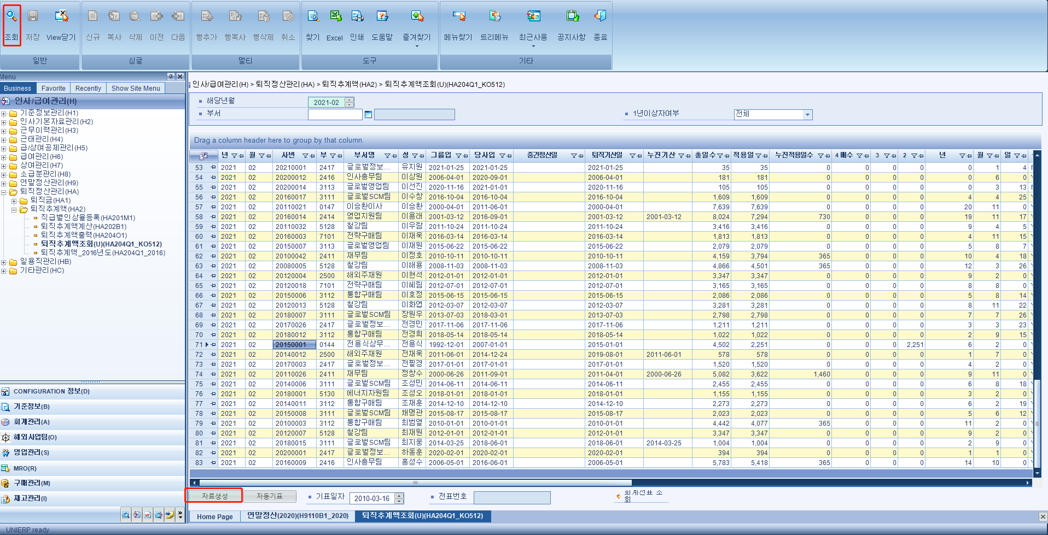

SELECT SUBSTRING(A.RETIRE_YYMM,1,4)YEAR, --년
SUBSTRING(A.RETIRE_YYMM,5,2)MM, --월
A.EMP_NO, --사번
A.DEPT_CD, --부서
B.DEPT_NM, --부서명
A.NAME, --성명
CASE WHEN CONVERT(VARCHAR(10),A.GROUP_ENTR_DT,121) = '1900-01-01'
THEN ''
ELSE CONVERT(VARCHAR(10),A.GROUP_ENTR_DT,121)
END GROUP_ENTR_DT, --그룹입사일
CASE WHEN CONVERT(VARCHAR(10),A.ENTR_DT,121) = '1900-01-01'
THEN ''
ELSE CONVERT(VARCHAR(10),A.ENTR_DT,121)
END ENTR_DT, --당사입사일
CASE WHEN CONVERT(VARCHAR(10),A.JUNGAN_DT,121) = '1900-01-01'
THEN ''
ELSE CONVERT(VARCHAR(10),A.JUNGAN_DT,121)
END JUNG_DT, --중간정산일
CASE WHEN CONVERT(VARCHAR(10),A.RETIRE_DT,121) = '1900-01-01'
THEN ''
ELSE CONVERT(VARCHAR(10),A.RETIRE_DT,121)
END RETIRE_DT, --퇴직기산일
A.TOT_DUTY_DD TOT_DAY, --총 일수
A.JUCK_DT TOT_DUTY_DD, --적용일수
A.NUJIN_DT RETIRE_DAY, --누진적용일수
A.FORTH RETIRE_DAY4, --4배수
A.THR RETIRE_DAY3, --3배수
A.SEC RETIRE_DAY2, --2배수
CONVERT(INT,A.DUTY_YY)DUTY_YY, --년
CONVERT(INT,A.DUTY_MM)DUTY_MM, --월
CONVERT(INT,A.DUTY_DD)DUTY_DD, --일
A.ONE_YEAR_YN GUBUN, --1년이상
A.PAY_MM1, --급여1개월
A.PAY_MM2, --급여2개월
A.PAY_MM3, --급여3개월
A.BONUS_TOT_AMT, --연간상여
A.PAY_AVE_AMT, --급여3개월평균
A.BONUS_AVE_AMT, --연간상여
A.AVE_AMT, --평균임금
A.NUJIN_AMT RETIRE_AMT1, --누진금액
A.H_CONFIRM_RETIRE_AMT, --확정금액
A.H_RECEIVE_RETIRE_AMT, --승계금액
A.RETIRE_AMT RETIRE_AMT2, --당월퇴직
A.PREV_RETIRE_AMT, --전얼퇴직
A.INCRE_AMT , --증감
ISNULL(
CASE WHEN CONVERT(NVARCHAR(10),NUJIN_START_DT,121)='1900-01-01'
THEN ''
ELSE CONVERT(NVARCHAR(10),NUJIN_START_DT,121)
END,''
) NUJIN_START_DT --누진기산일
FROM HGA080T_KO512_2 A
LEFT JOIN B_ACCT_DEPT B
ON A.DEPT_CD = B.DEPT_CD
AND ORG_CHANGE_DT =
(
SELECT MAX(ORG_CHANGE_DT)
FROM B_ACCT_DEPT
WHERE CONVERT(VARCHAR(8),ORG_CHANGE_DT,112) <= '20201231'
)
WHERE A.RETIRE_YYMM = '202102' --해당년월
AND A.EMP_NO = '20170000' --사번
조회쿼리 | 자료생성쿼리
 | USP_HGA080T_KO512_NEW
 | 해당 프로그램의 조회 금액 수동조정이 필요할 경우 위 SP 최하단에 아래와 같이 추가
 | 어떤 금액을 어떻게 조정해달라고 담당자가 요청하면 그대로 변경해주면 됨.

연말정산(중도정산)
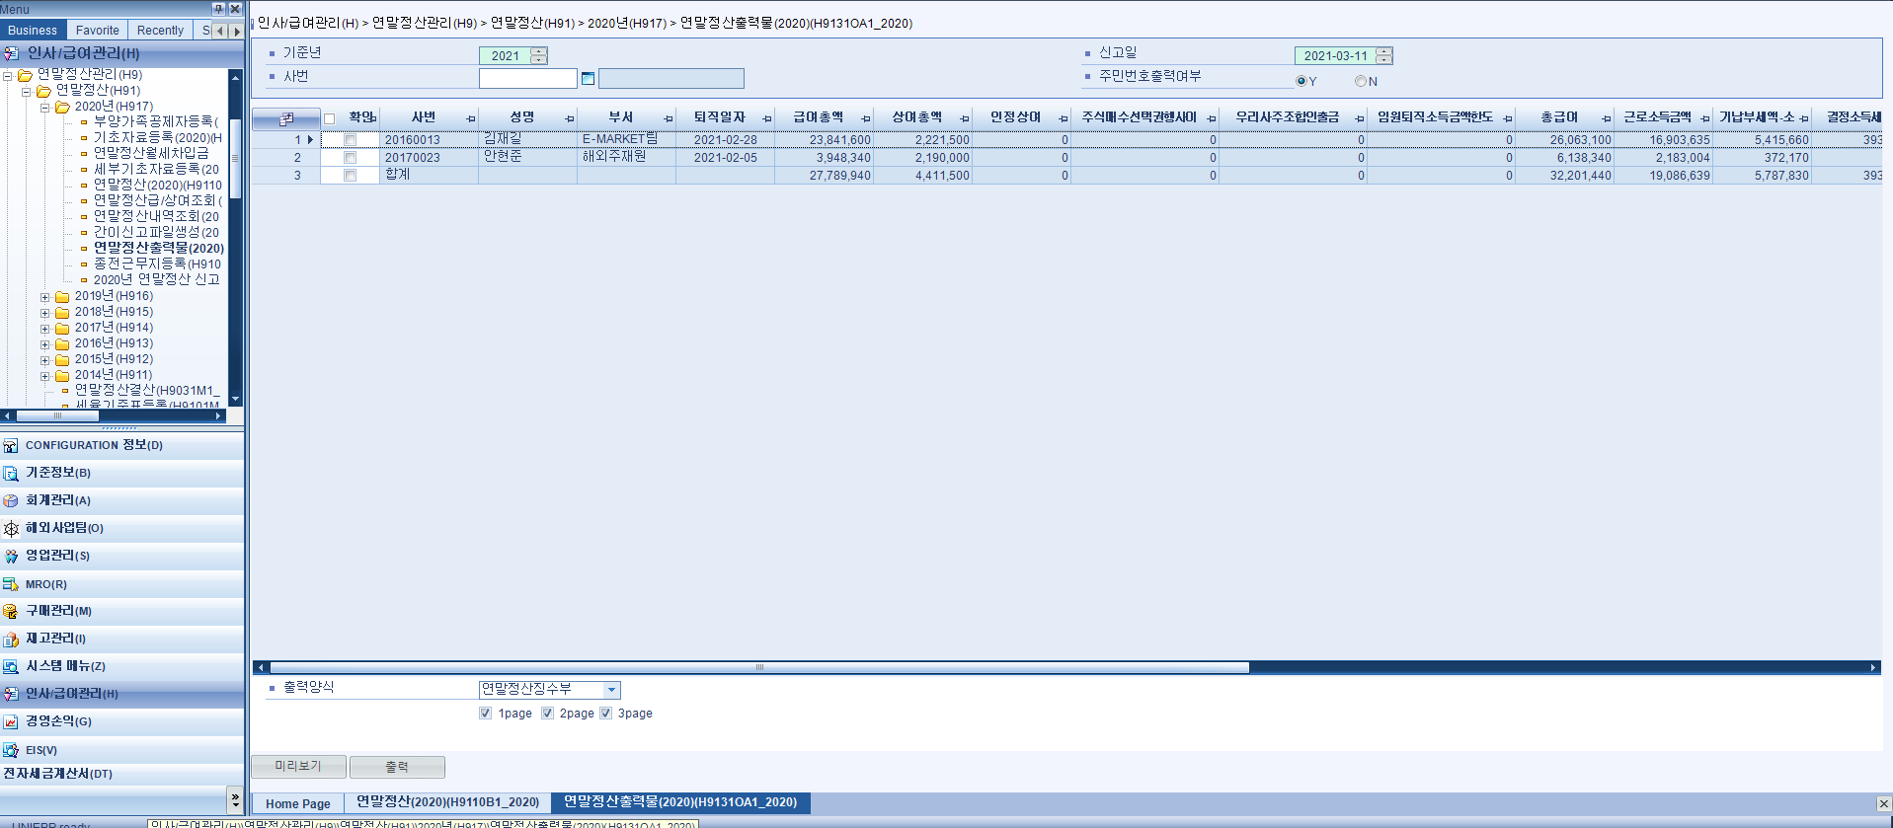
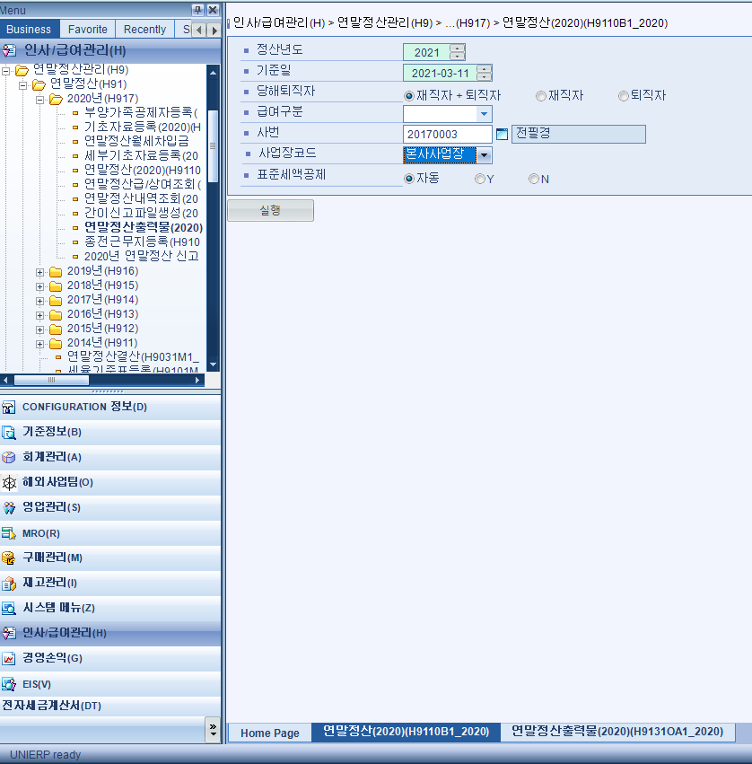
연말정산-실행 | USP_H_YEAREND_BATCH_202002
연말정산출력물-조회 | USP_H9131OA1_2020_P3

